Hoja1
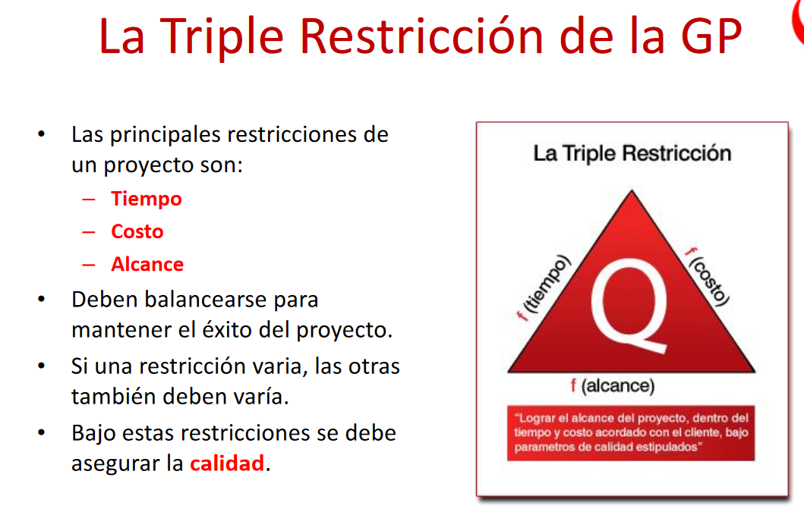
Logro asegurar la calidad

Qué pasa si el costo y el tiempo varian? El alcance se mantendrá igual?
Qué pasa si el tiempo y el costo varian? El alcance se mantendrá igual?

Cada proyecto tiene su propio alcance | *
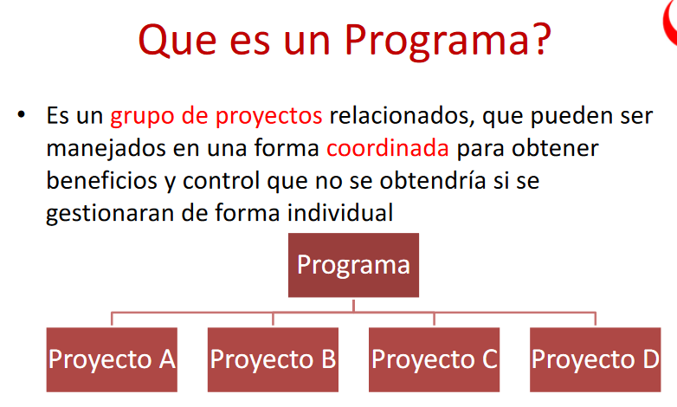
Un programa es un cojunto de proyectos

A nivel de alcance como determino que es un programa (PMBOK)

El alcance de un programa va a ser mucho mayor que un proyecto pero menos que un portafolio

*

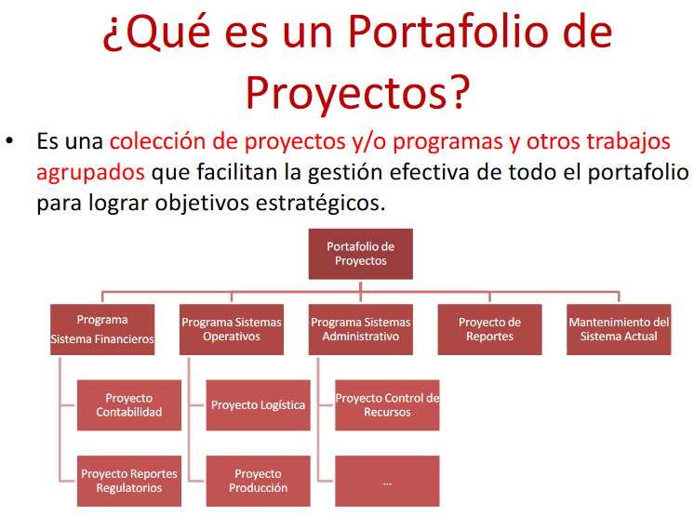
Un portafolio es un conjunto de programas

A nivel de alcance como determino que es un proyecto (PMBOK)

El portafolio tiene mayor nivel de alcance

El alcance del portafolio contempla hasta el punto de realización del programa

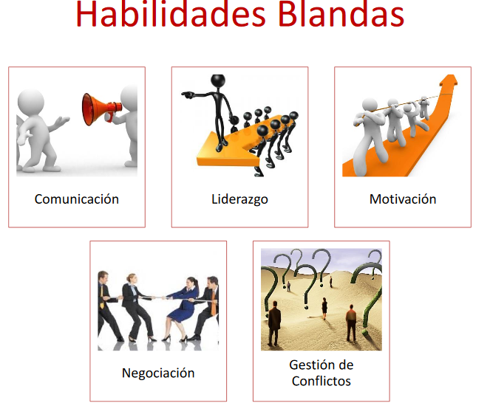
Habilidades blandas de un director de proyecto

Comunicación: Tiene que hacer que la comunicación entre todos los miembros del equipo fluya para que de esta manera las cosas puedan avanzar de la mejor manera
Liderazgo: Tiene que saber liderar al equipo para lograr los objetivos
Motivación: Tiene que saber como motivar al equipo
Negociación: Al presentarse una diferencia de intereses en la asignación por ejemplo de tareas, tener la habilidad de negociar con cada uno de los integrantes para mantener un ambiente neutral
Gestión de conflictos: Saber como resolver los problemas que se den frente a la idea de negocio que se este desarrollando

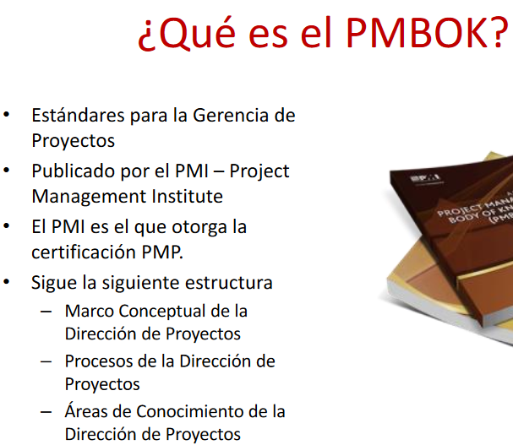
El PMBOK es una guia en la cual están los estandares para la gerencia de proyectos

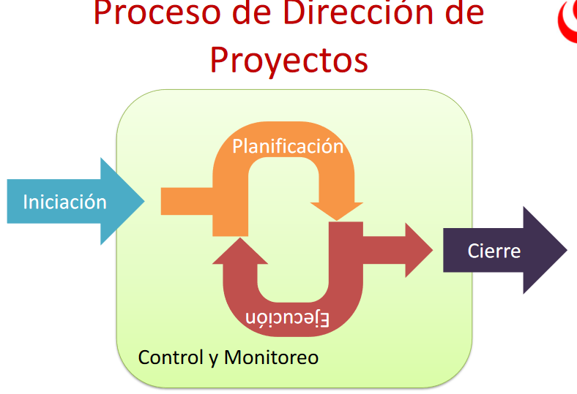
Donde calza la acta de constitucion,manejo de costos, se hace la entrega de la version final, del entregable de uno de los sprints

Acta de constitución se encuentra en la iniciación del proceso de DIRECCIÓN DE PROYECTOS
Manejo de costos se encuentra en la planificación del proceso de DIRECCIÓN DE PROYECTOS
Entrega de la versión final se encuentra en el cierre del proceso de DIRECCIÓN DE PROYECTOS
Entregable de uno de los sprints, se encunetra dentro de la ejecución dentro de DIRECCIÓN DE PROYECTOS

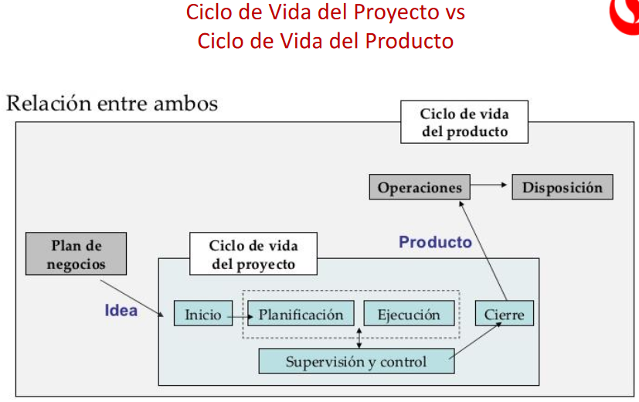
Es el plan de negocios

Todos los planes estan aca

Las metodologias, artefactos calzan en este

La relación que existe entre el ciclo de vida del producto y el ciclo de vida del proyecto es que por medio de esta se presentan los planes, metodologias que se utilizarán dentro de todo el desarrollo del proyecto

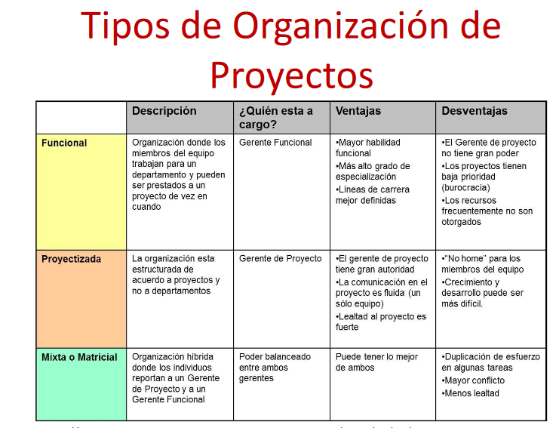
TIPOS DE ORGANIZACIÓN DE PROYECTOS

Funcional : Mayor habilidad funcional
Mas alto grado de especializacion
Lienas de carrera mejor definida

Proyectizada: El gerete de proyecto tiene gran autoridad
La comunicación en el proyecto es fluida(un solo equipo)
Lealtad al proyecto es fuerte

Mixta o Matricial: Puede tener lo mmejor de ambos

Hoja2
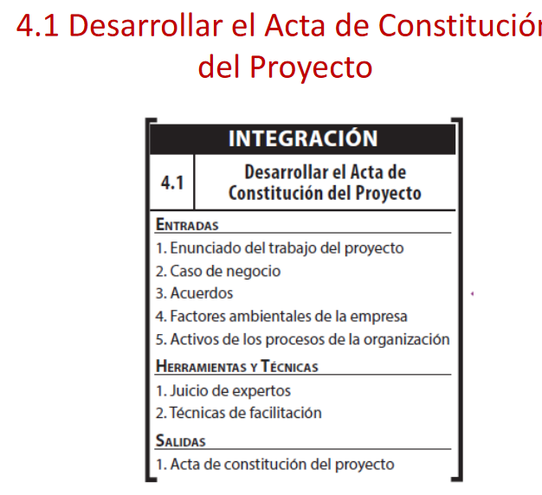

Cuales son los elementos de entrada del acta de constitucion de proyecto

Enunciado del trabjo del proyecto
Caso de negocio
Acuerdos
Factores ambientales de la empresa
Activos de los procesos de la organización

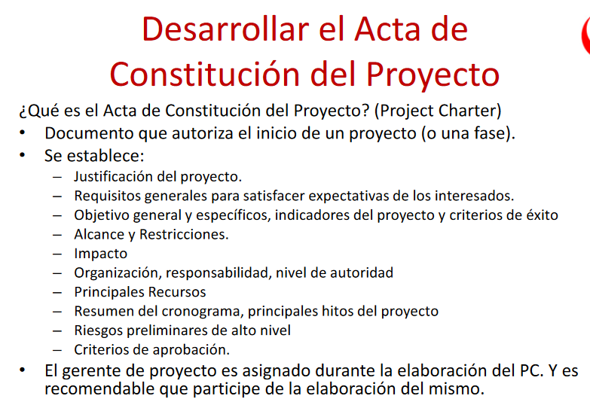
Que es el acta de constitucion de proyecto y que se establece

Es un documento que autoriza el inicio de un proyecto además que
Que lo firma el cliente y el que esta desarrollando el proyecto

Se establece la justificación del proyecto
El impacto | Organización
Principales recursos | Requisitos generales
Criterios de aprobación | Principales recursos
Alcance y restricciones | Resumen del cronograma e hitos
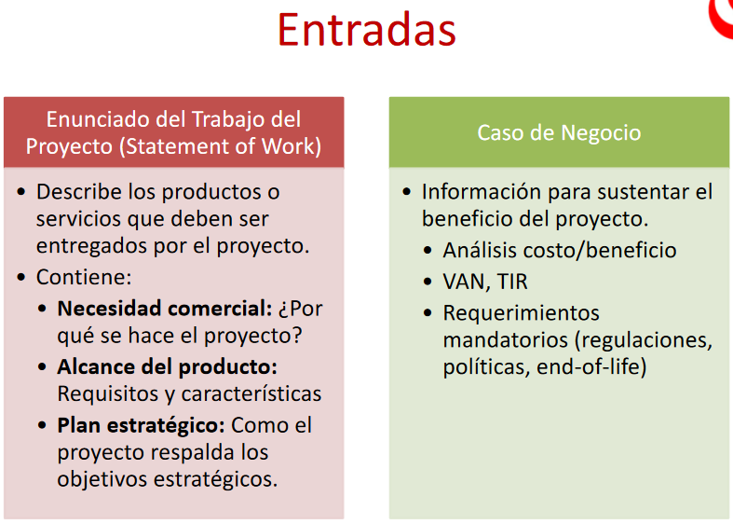
Riesgos preliminares de alto nivel

Enunciado del trabajo : Describe los productos o servicios que deben ser entregados
Contiene: Necesidad comercial, Alcance del producto, Plan estrategico

Caso de negocio: información para sustentar el beneficio del proyecto
Contiene: analisis costo benefecio, requerimientos, van, tir

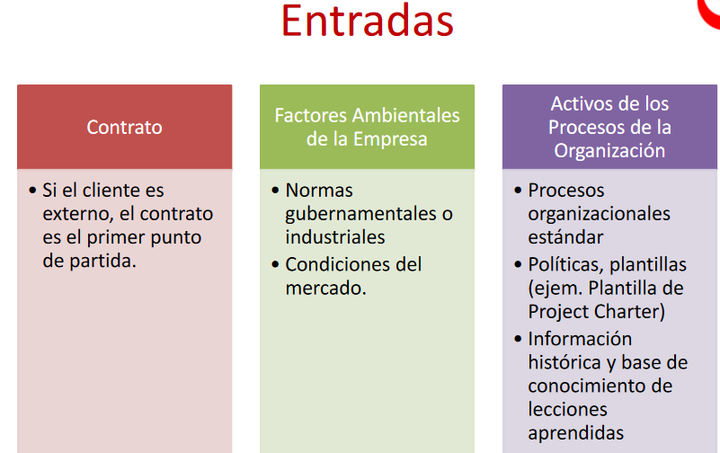
Contrato: primer punto de partida si el cliente es externo

Factores ambientales de la empresa: Normas gubernamentales o industriales
Condiciones del mercado

Activos de los procesos de la organización: procesos organizacionales
politicas
información historica

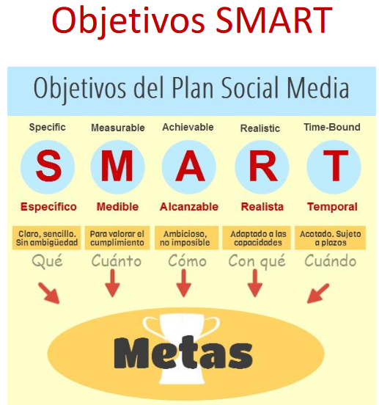

3 objetivos smart

S: Especifico Sin ambigüedad QUÉ?
M: Medible para valorar el cumplimiento CUÁNTO?
A: Alcanzable ambicioso no imposible CÓMO?
R: Real adaptado a las capacidades CON QUÉ?
T: Temporal : Acotado sujeto a plazos CUÁNDO?

Reducir la búsqueda de productos orgánicos en tiendas online exteriores en un 50% de acuerdo con su demanda actual, después del primer año de VeggieMe en producción.

Qué? Reducir la busqueda de productos organicos
Cuánto? 50% de la demanda
Cómo? Con la aplicación
Con qué? Con la aplicación
Cuándo? Después del primer año en producción

Hoja3
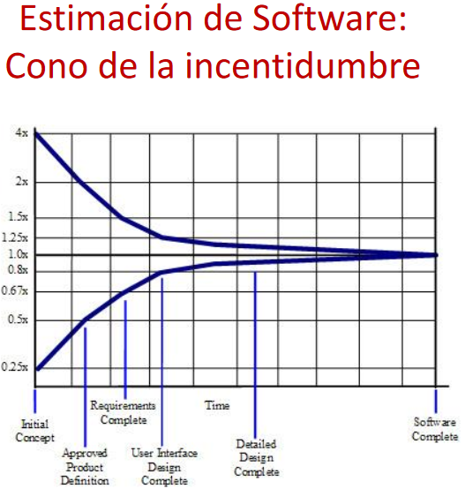
mcd de los tiempos para armar el grafico

el espacio entre los dos multiplicadores se llama holgura
Debo decir que la holgura esta sobre estimada

Cuando las lineas son iguales el software esta completa, porque cuando tengo que entregarlo ya no existe holgura porque ya tengo el software listo

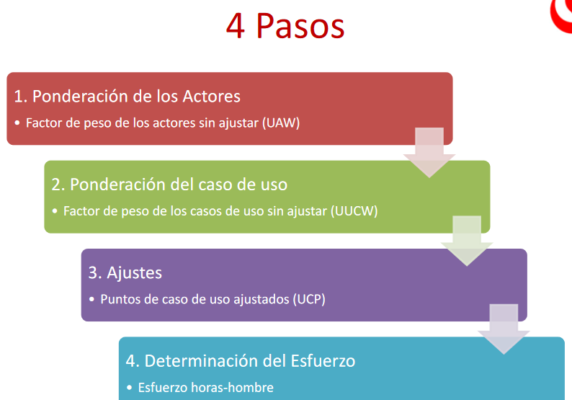

En que etapa tengo que tener alineados los casos de uso para los intereses de los stakeholders

En la etapa de ajustes

Describir cada paso

Ponderación de los actores se listan los actores y se clasifican según su tipo simple, promedio, complejo
Ponderación de los casos de uso se listan los casos de uso y se clasificacn deacuerdo transacciones, entidades, clases de analisis

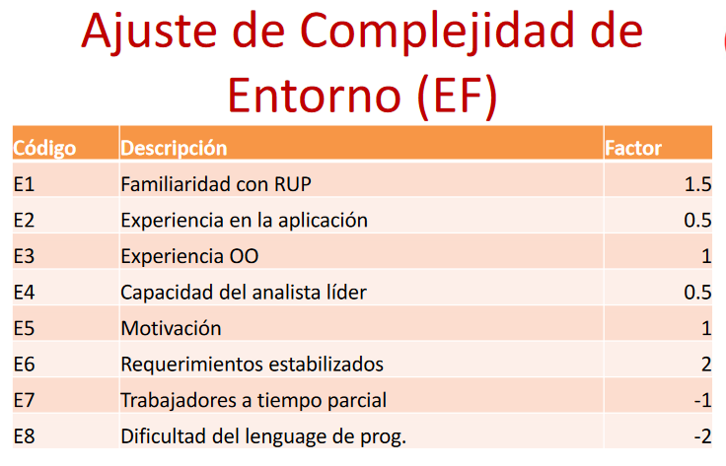

Aprenderse la cantidades

1.5 |  | -1
0.5 |  | -2
1
0.5
1
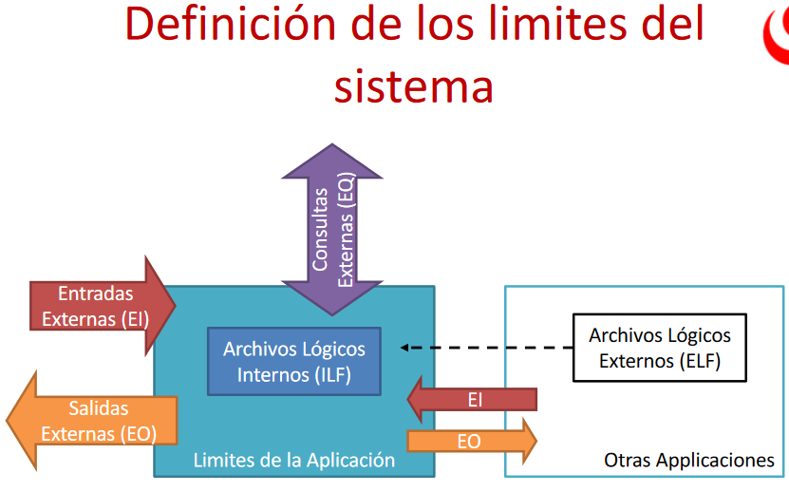
2

Como funciona la metodologia de estimacion de puntos por funcion, el grafico

Entradas Externas (EI)
Salidas Externas (EO)
Consultas (EQ)
Archivos logicos internos (ILF)
Archivos logicos externos (ELF)
Sirven para estimar los puntos por funcion, y esto estimo el esfuerzo y con esto obtengo el costo
Describir cada punto
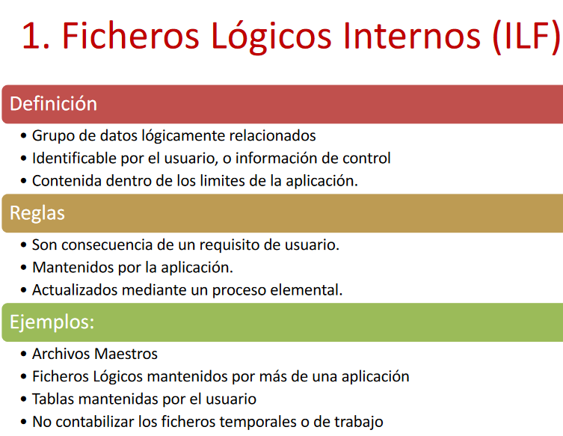

 | DET | campo unico identificable por el usuario
 | RET | Relacion entre tablas

 | Las tablas son ILF
 | Tabla Cliente

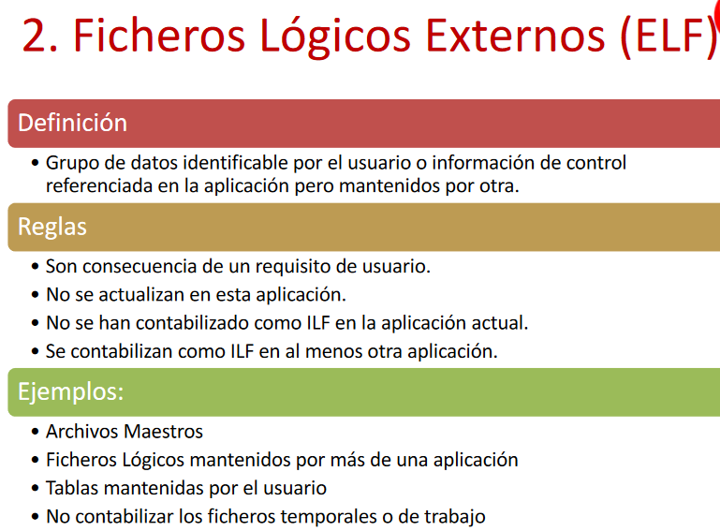

 | DET | campo unico identificable por el usuario
 | RET | Relacion entre tablas

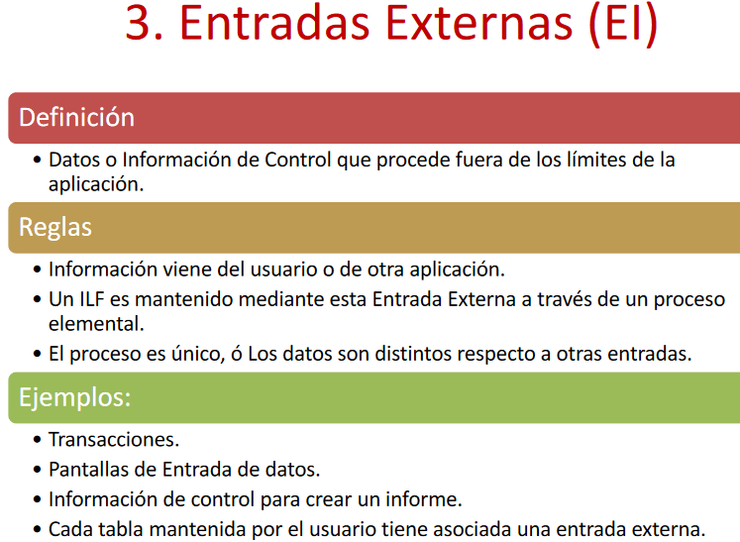

 | FTR | Entidades que se relacionan
 | DET | campos de la tabla

 | Añadir clientes

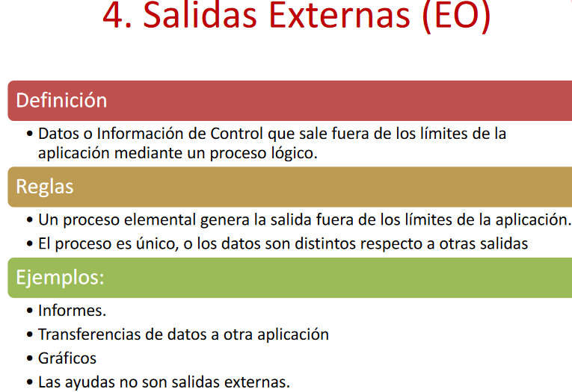
 | FTR | Entidades que se relacionan
 | DET | campos de la tabla

 | Aviso de crédito excesivo

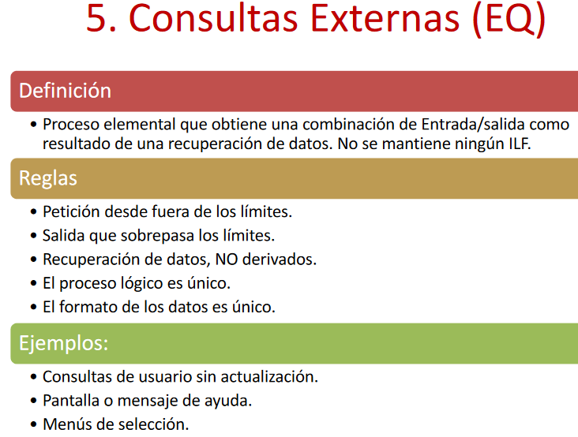

 | FTR | Entidades que se relacionan
 | DET | campos de la tabla

 | Consulta de balance de cuenta

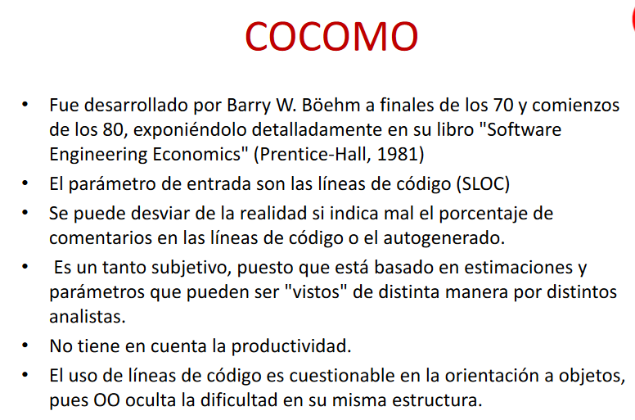

 | Que es ccomo
 | Es un metodo para estimar tiempo
 | Unidad basica de medicion es el tiempo
 | Ccomo no funciona solo, necesita de otro medoto de estimacion y del SLOC
 | El SLOC son las lineas de codigo de entrada

 | Datos de entrada de ccomo PUNTOS POR FUNCION SIN AJUSTAR Y SLOC
 | CCOMO SE PUEDE AJUSTAR EL 20%

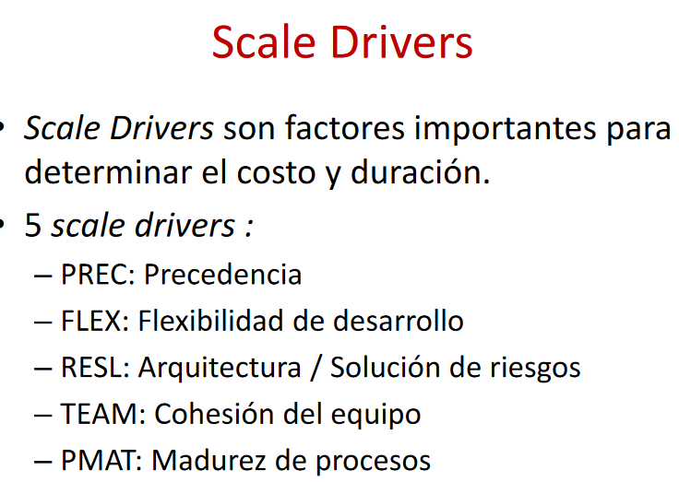

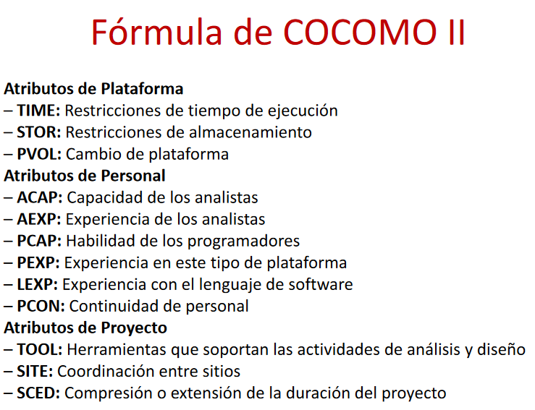

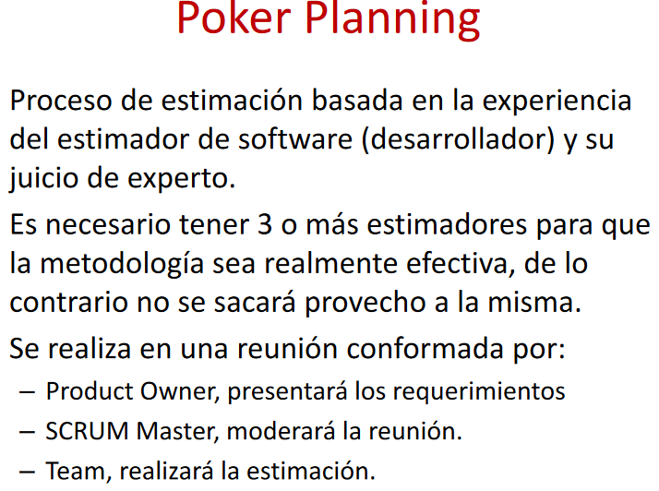
 | Que es poker planning y que pasaria si tengo un caso de 4 personas y todos dicen lo contrario

